Estadísticas
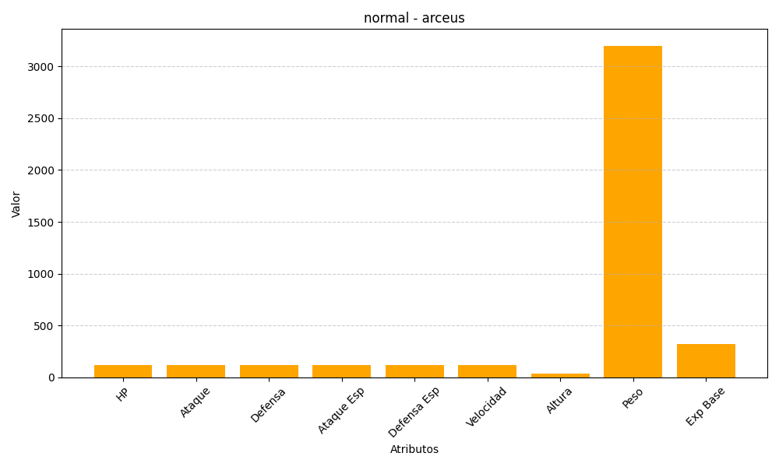
ID | Nombre | Tipo | HP | Ataque | Defensa | Ataque Especial | Defensa Especial | Velocidad | Altura | Peso | Experiencia Base
493 | arceus | normal | 120 | 120 | 120 | 120 | 120 | 120 | 32 | 3200 | 324

